官方文档
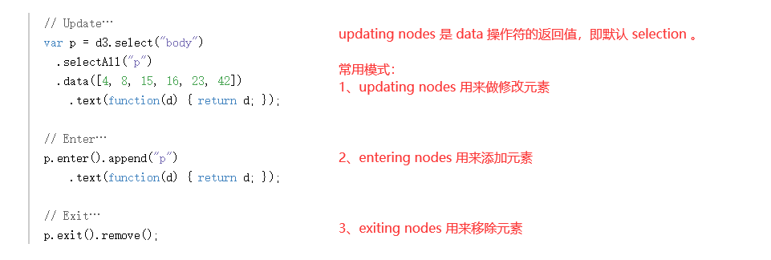
https://d3js.org/#properties

选择函数的第一个参数 d ，都是 bound data 数组中的某一个值。
一旦数据已经绑定给了 document ，就可以省略 data 操作符；
D3会获取之前绑定的 data 。
这就能让你重新计算属性，而不需要 重新绑定。

https://d3js.org/#enter-exit

Fullstack D3 C1
设置折线图

 | y 轴，由最高气温值构成
 | x 轴，由日期构成

d3.timeParse()
 | 输入
 |  | 指定一个日期格式的字符串
 | 输出
 |  | 一个解析那个日期格式的函数

 | 比如，传入一个日期格式为 "%Y" 的字符串，
 | 那么 d3.timeParse("%Y") 只会解析带有一个年份的字符串，比如 "2018"

 | 数据中的 date 大概是这么个意思：

Accessor的意义：
 | 1、容易改变
 |  | 每个图表都可能需要更改，不管是业务需要，设计，还是数据结构的改变。
 |  | 这些持续变化的需求，在基于动态数据，做仪表板的时候，特别常见。
 |  | 你可能两个月以后，就要处理一个新的 edge case 。
 |  | 在图表文件的顶部，有一个地方放着 accessor function 的话，使得整个过程中，修改 accesor 都很简单。

 | 2、写文档
 |  | 文件顶部有这些函数，能够马上提醒你，图表标记了哪些测绘值，以及数据的结构。

 | 3、构思
 |  | 有了数据，来构思我们需要获取什么测绘值，是做图表的一个很好的方式。
 |  | 你很容易冲动，然后两小时后，发现另一种图表会更适合这个数据。

画图
 | wrapper 和 bounds 的区别
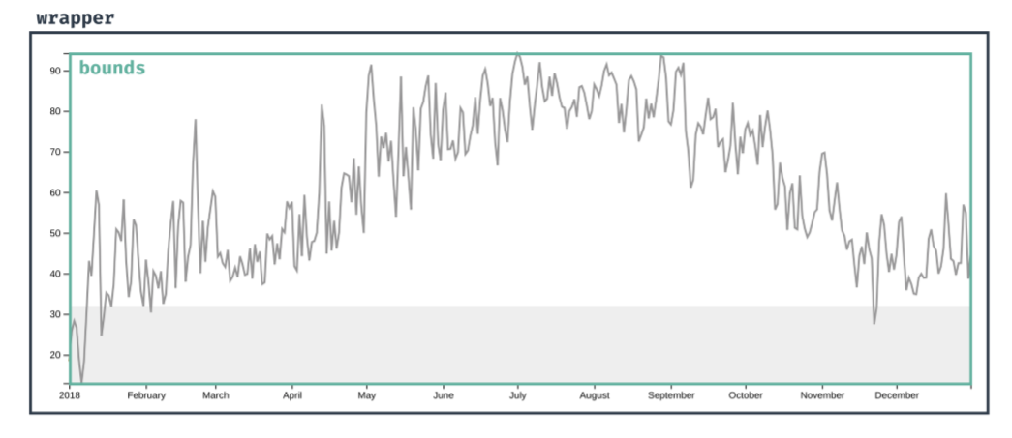

 | wrapper 放的是，整张图，包括数据元素，轴，标签等等。

 | bounds 放的是，所有的数据元素。

 | d3 selection 对象是数组的子类。

 | selections.attr( 属性名, 属性值 )
 |  | 属性值既可以是 constant ，也可以是一个函数

 | 关于 d3-selection 方法
 |  | 1、任何选择或创建新对象的方法，都会返回新的 selection
 |  | 2、任何修改当前 selection 的方法，都会返回同一个 selection

 | .style() 同 .attr() ，只不过 .style() 是用来设置 CSS 样式的。

Scale
 | 一个 scale 就是一个函数，这个函数能够把值在两个领域之间，进行转换。

 | 对于我们的 y 轴来说，我们需要把值，从温度转换成像素。

 | 因为我们的温度相对于坐标来说，是呈线性缩放的。
 | 温度中的每个点，都映射到坐标轴上，不同的点，
 | 所以，我们使用线性缩放的 scaleLinear

 | 所谓 scale ，就是把 1维 的抽象数据，映射成视觉展示。

 | 书上提的是这么回事：

 | 我觉得应该就是这么回事：

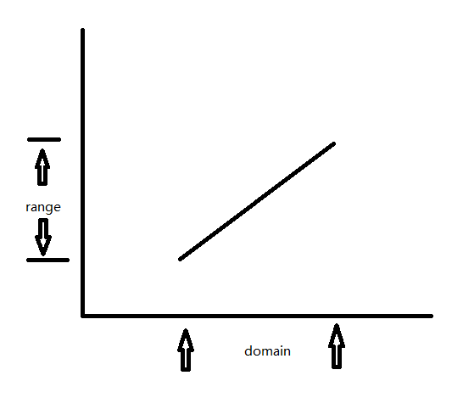

 | 使用 scaleLinear 的一个爽点在于，你并不需要知道具体的映射斜率是什么样子的，
 | 只需要知道 头和头对应， 脚和脚对应就行。
 | 剩下的，都由程序计算就得了。

 | 如果 domain 和 range 都是数字的话，scale 函数还可以取反。
 | 就像反函数一样，给定一个 range 值，去取对应的 domain 。

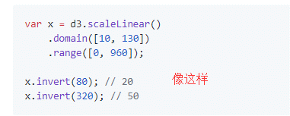

d3-array
 | 提供了 d3.extent 方法，让你获取一个数组的范围。
 | 文档里面，提到了第2个可选参数，accessor，
 | 源码是这样：
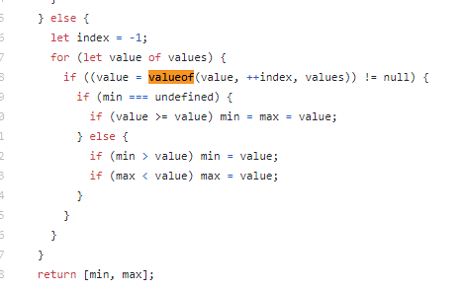

 |  | 这个 valueof 就是 accessor ，
 |  | 情况大概就是，返回你真正要的值就行。

 |  | 返回值也看到了，是一个
 |  |  | [min, max]
 |  | 数组。

 | domain已经有了，确定了 输入范围 ，再确定输出的 y 坐标即可。

 | 因为 svg 的坐标系，是从上往下的，所以，最大值应该是 0 ，
 | 最小值应该是 bounds 的高度。

 | attr 设置的值，其优先级低于 CSS ，我们可以通过任意的 CSS 覆盖 attr() 所设置的值。

 | x scale
 |  | 因为x轴方向上，要处理日期对象，我们需要使用 time scale ，它知道怎么处理日期对象。

d3-shape
 | d3.line()
 |  | 创建一个生成器，将数据点转换为 d 字符串。

 | 光创建完 generator 之后，还要告诉 generator ，如何去获取线上，每个点的
 | x 和 y

 | line.x()
 | line.y()
 |  | 给 x() 和 y() 传 accessor 进去，但是需要注意，
 |  | 光传 accessor 的话，拿到的值，是没有映射到 坐标 上的。
 |  | 所以，还要加上 scale

d3-axis
 | 与我们之前所使用的方法不同，d3 axis 构造器，会往页面上添加多个元素。

 | 每个方向一个方法，指定了标签和刻度标记的位置：
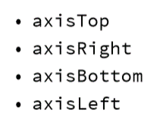

call
 | call( 传入一个函数 )
 | 调用这个函数，并将 receiver 作为函数的第一个参数。

tick
 | d3自己判断了，有多少个 tick mark，以及 tick mark 之间隔得多开。

